Лист1
Состояние СВ | Режим работы СВ | Состояние индикаторов
 |  | SOS BTN(1)/кнопка дополнительных функций(5) | индикатор (4)
Включение зажигания | Полная инициализация (если УВЭОС был полностью выключен) | Светится красным/не светится (в зависимости от состояния KL58) | Моргает красный/зеленый. Далее, около 30 сек светится зеленым, затем 5 сек светится красным, затем 3 сек светится зеленым. Свечение далее зависит от наличия и типа неисправности. Свечение индикатора зеленым светом в течении 3х секунд означает, что УВЭОС инициализирован и готов к работе.

Выключение зажигания | Полное выключение УВЭОС |  | Загорается зеленым на 0.5сек, затем светится красным до полного отключения УВЭОС

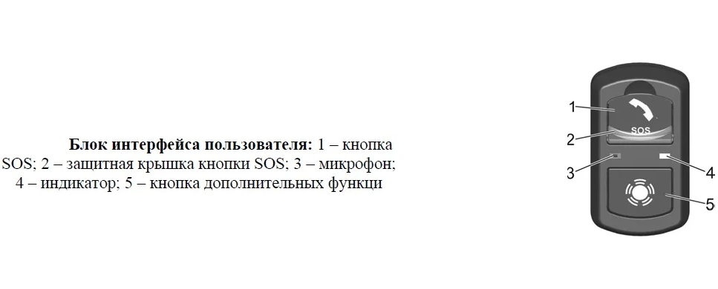
Неисправность | Отсутствие спутников (низкий приоритет) |  | Светится зеленым

 | Низкий заряд АКБ (средний приоритет) |  | Светится зеленым

 | Неисправность компонентов УВЭОС (высокий приоритет) |  | Светится красным

 | Не задан VIN (очень высокий приоритет) |  | Мигает красным/зеленым (по 350 мСек)

 | Неисправности отсутствуют |  | Светится зеленым

Тестирование | На протяжении всей процедуры тестирования |  | Мигает красный > зеленый (по 500мСек каждым цветом)

 | Начало тестового вызова

 | Передача МНД

 | Дозвон

 | Вызов не возможен

экстренный вызов | Начало экстренного вызова |  | Мигает красный/зеленый (по 950 мСек каждым цвеом)

 | Передача МНД |  | Мигает красный/зеленый (по 100 мСек каждым цветом)

 | Дозвон |  | Мигает: красный/зеленый 50/950 мСек

 | Вызов не возможен |  | Мигает: красный/зеленый 1950/250 мСек

